Table 2
Año | Acuerdo grupo negociador
2017 | 23
2018 | 98
Fuente: Registros administrativos, Dirección del Trabajo Elaboración: Departamento de Estudios, Dirección del Trabajo
Gráfico 1 Evolución de instrumentos colectivos que inician su vigencia cada año, según entidad negociadora3, años 1990 a 2018
Fuente: Registros administrativos, Dirección del Trabajo Elaboración: Departamento de Estudios, Dirección del Trabajo
 | 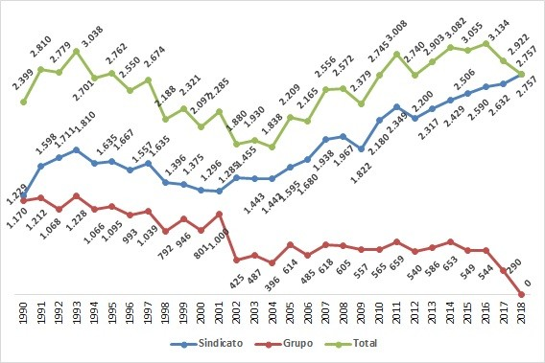

Table 4
Año | Acuerdo grupo negociador
2017 | 1,325
2018 | 5,704
Fuente: Registros administrativos, Dirección del Trabajo Elaboración: Departamento de Estudios, Dirección del Trabajo
4El dictamen ORD. N 3938/33 del 27-julio-2018 permite considerar los acuerdos de grupo negociador como instrumento colectivo conforme a lo dispuesto por el artículo 320 del Código del Trabajo.
Gráfico 2 Evolución de trabajadores involucrados (expresado en miles) en instrumentos colectivos que inician su vigencia cada año, según entidad negociadora, años 1990 a 2018
Fuente: Registros administrativos, Dirección del Trabajo Elaboración: Departamento de Estudios, Dirección del Trabajo
 | 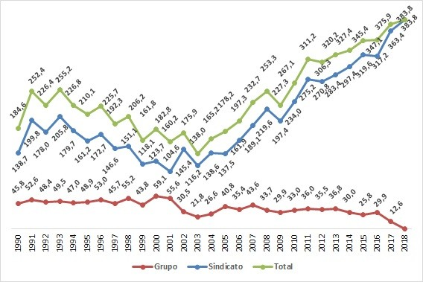
Gráfico 3 Distribución porcentual de instrumentos colectivos negociados por sindicatos que inician su vigencia cada año, según tipo de instrumento, años 1990 a 2018
Fuente: Registros administrativos, Dirección del Trabajo Elaboración: Departamento de Estudios, Dirección del Trabajo
 | 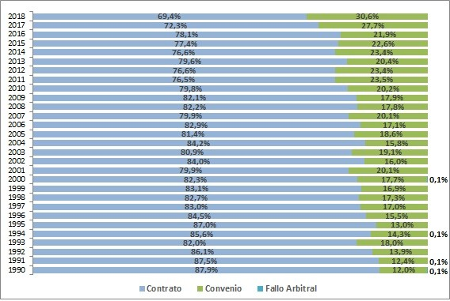
Gráfico 4 Distribución porcentual de instrumentos colectivos negociados por grupos negociadores que inician su vigencia cada año, según tipo de instrumento, años 1990 a 2018
Fuente: Registros administrativos, Dirección del Trabajo Elaboración: Departamento de Estudios, Dirección del Trabajo
 | 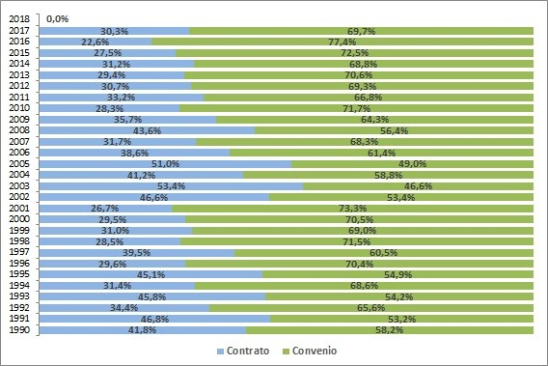

Table 5
Cuadro 3 Cantidad de trabajadores involucrados en instrumentos colectivos 5 que inician su vigencia cada año, según sexo, años 1993 a 2018
Año | Trabajadores(as) Involucrados(as) |  |  | Distribución porcentual
 | Hombres | Mujeres | Total | Hombres | Mujeres | Total
1993 | 207,089 | 48,137 | 255,226 | 81.1 % | 18.9 % | 100 %
1994 | 170,815 | 55,944 | 226,759 | 75.3 % | 24.7 % | 100 %
1995 | 161,863 | 48,226 | 210,089 | 77.0 % | 23.0 % | 100 %
1996 | 168,242 | 57,417 | 225,659 | 74.6 % | 25.4 % | 100 %
1997 | 145,568 | 46,688 | 192,256 | 75.7 % | 24.3 % | 100 %
1998 | 147,752 | 58,478 | 206,230 | 71.6 % | 28.4 % | 100 %
1999 | 121,972 | 39,862 | 161,834 | 75.4 % | 24.6 % | 100 %
2000 | 128,567 | 54,225 | 182,792 | 70.3 % | 29.7 % | 100 %
2001 | 115,347 | 44,850 | 160,197 | 72.0 % | 28.0 % | 100 %
2002 | 122,244 | 53,646 | 175,890 | 69.5 % | 30.5 % | 100 %
2003 | 101,301 | 36,684 | 137,985 | 73.4 % | 26.6 % | 100 %
2004 | 119,259 | 45,953 | 165,212 | 72.2 % | 27.8 % | 100 %
2005 | 128,686 | 49,539 | 178,225 | 72.2 % | 27.8 % | 100 %
2006 | 138,345 | 58,926 | 197,271 | 70.1 % | 29.9 % | 100 %
2007 | 167,425 | 65,242 | 232,667 | 72.0 % | 28.0 % | 100 %
2008 | 168,610 | 84,708 | 253,318 | 66.6 % | 33.4 % | 100 %
2009 | 150,714 | 76,568 | 227,282 | 66.3 % | 33.7 % | 100 %
2010 | 178,087 | 88,986 | 267,073 | 66.7 % | 33.3 % | 100 %
2011 | 196,239 | 114,957 | 311,196 | 63.1 % | 36.9 % | 100 %
2012 | 193,649 | 112,664 | 306,313 | 63.2 % | 36.8 % | 100 %
2013 | 199,165 | 121,041 | 320,206 | 62.2 % | 37.8 % | 100 %
2014 | 202,757 | 124,655 | 327,412 | 61.9 % | 38.1 % | 100 %
2015 | 209,589 | 135,833 | 345,422 | 60.7 % | 39.3 % | 100 %
2016 | 201,880 | 145,262 | 347,142 | 58.2 % | 41.8 % | 100 %
2017 | 225,659 | 151,600 | 377,259 | 59.8 % | 40.2 % | 100 %
2018 | 229,789 | 159,669 | 389,458 | 59.0 % | 41.0 % | 100 %
Fuente: Registros administrativos, Dirección del Trabajo Elaboración: Departamento de Estudios, Dirección del Trabajo 5El dictamen ORD. N 3938/33 del 27-julio-2018 permite considerar los acuerdos de grupo negociador como instrumento colectivo conforme a lo dispuesto por el artículo 320 del Código del Trabajo.
Gráfico 5 Distribución porcentual de trabajadores involucrados en instrumentos colectivos que inician su vigencia cada año, según sexo, años 1993 a 2018
Fuente: Registros administrativos, Dirección del Trabajo Elaboración: Departamento de Estudios, Dirección del Trabajo
 |  | 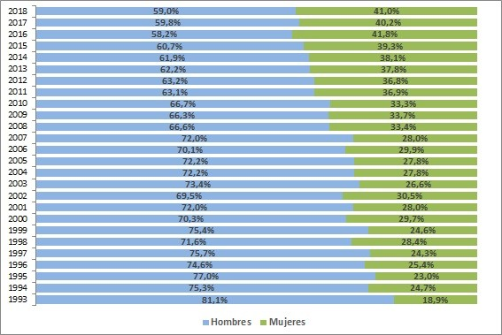

Table 14
Cuadro 6b Cantidad de trabajadores involucrados en instrumentos colectivos que inician su vigencia cada año, según sexo y tipo de instrumento8, años 2017 a 2018
Año | Hombres |  |  |  | Mujeres |  |  |  | Total
 | Contrato | Convenio | Acuerdo grupo negociador | Total | Contrato | Convenio | Acuerdo grupo negociador | Total | Contrato | Convenio | Acuerdo grupo negociador | Total
2017 | 141,221 | 83,452 | 986 | 225,659 | 104,088 | 47,173 | 339 | 151,600 | 245,309 | 130,625 | 1,325 | 377,259
2018 | 128,999 | 96,782 | 4,008 | 229,789 | 108,308 | 49,665 | 1,696 | 159,669 | 237,307 | 146,447 | 5,704 | 389,458
Fuente: Registros administrativos, Dirección del Trabajo Elaboración: Departamento de Estudios, Dirección del Trabajo
8El dictamen ORD. N 3938/33 del 27-julio-2018 permite considerar los acuerdos de grupo negociador como instrumento colectivo conforme a lo dispuesto por el artículo 320 del Código del Trabajo.
Gráfico 6 Evolución de trabajadores involucrados en instrumentos colectivos que inician su vigencia cada año, según tipo de instrumento9, años 2003 a 2018
Fuente: Registros administrativos, Dirección del Trabajo Elaboración: Departamento de Estudios, Dirección del Trabajo
 |  | 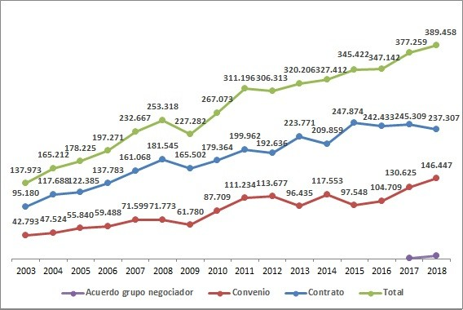
Gráfico 7 Distribución porcentual de trabajadores involucrados en instrumentos colectivos que inician su vigencia cada año, según tipo de instrumento10, años 2003 a 2018
Fuente: Registros administrativos, Dirección del Trabajo Elaboración: Departamento de Estudios, Dirección del Trabajo
 |  | 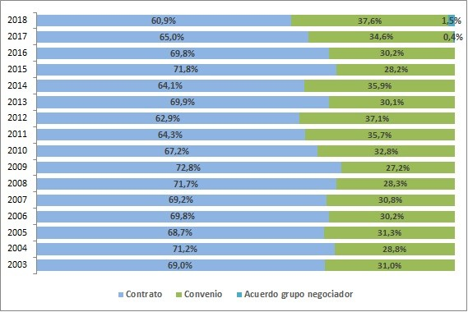
Gráfico 8 Evolución de trabajadores involucrados en contratos colectivos que inician su vigencia cada año, según sexo, años 2003 a 2018
Fuente: Registros administrativos, Dirección del Trabajo Elaboración: Departamento de Estudios, Dirección del Trabajo
 |  | 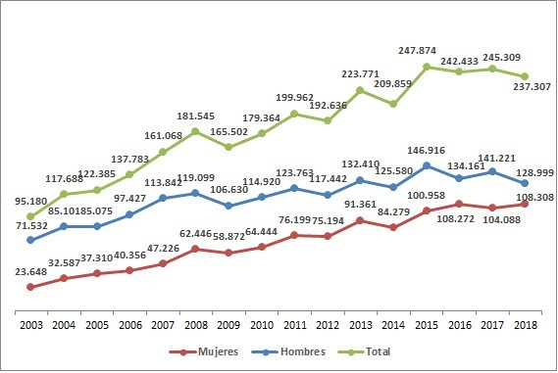
Gráfico 9 Distribución porcentual de trabajadores involucrados en contratos colectivos que inician su vigencia cada año, según sexo, años 2003 a 2018
Fuente: Registros administrativos, Dirección del Trabajo Elaboración: Departamento de Estudios, Dirección del Trabajo
 |  | 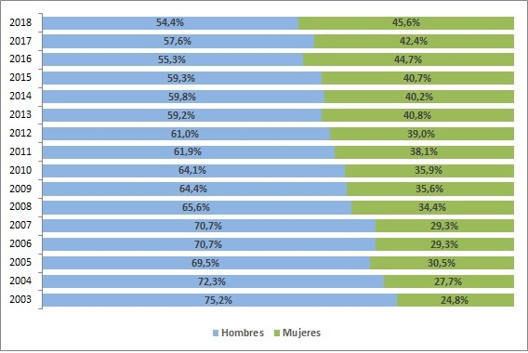
Gráfico 10 Evolución de trabajadores involucrados en convenios colectivos que inician su vigencia cada año, según sexo, años 2003 a 2018
Fuente: Registros administrativos, Dirección del Trabajo Elaboración: Departamento de Estudios, Dirección del Trabajo
 |  | 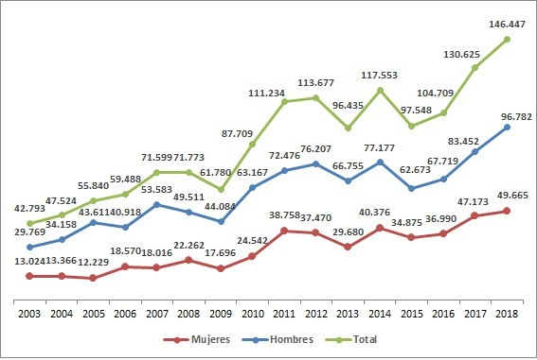
Gráfico 11 Distribución porcentual de trabajadores involucrados en convenios colectivos que inician su vigencia cada año, según sexo, años 2003 a 2018
Fuente: Dirección del Trabajo Elaboración: Departamento de Estudios, Dirección del Trabajo
 |  | 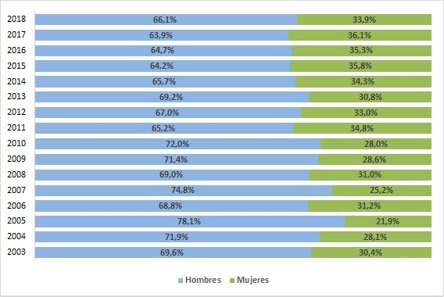
Gráfico 12 Distribución porcentual anual de trabajadores involucrados en instrumentos colectivos que inician su vigencia cada año, por tipo de instrumento, años 1990 a 2018
Fuente: Registros administrativos, Dirección del Trabajo Elaboración: Departamento de Estudios, Dirección del Trabajo
 |  | 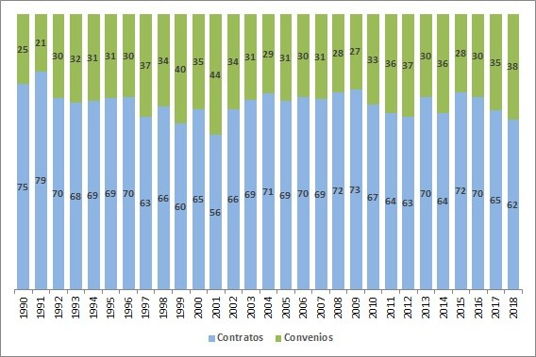
Gráfico 13 Cantidad de trabajadores involucrados en instrumentos colectivos11 que inician vigencia cada año, según sexo, años 1993 a 2018
Fuente: Registros administrativos, Dirección del Trabajo Elaboración: Departamento de Estudios, Dirección del Trabajo
11El dictamen ORD. N 3938/33 del 27-julio-2018 permite considerar los acuerdos de grupo negociador como instrumento colectivo conforme a lo dispuesto por el artículo 320 del Código del Trabajo.
 |  | 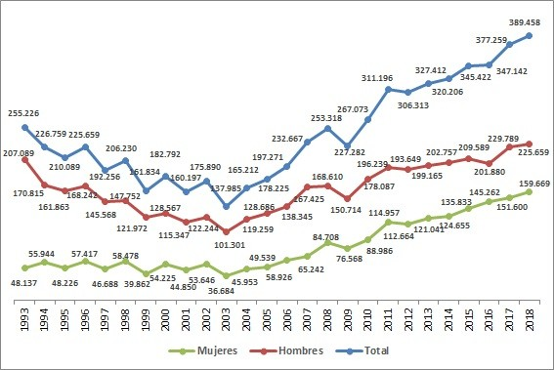

Table 23
Cuadro 9 Cantidad de instrumentos colectivos vigentes en las fechas señaladas y trabajadores involucrados en ellos, años 2009 a 2018
Fecha | Instrumentos | Trabajadores involucrados
01-ene-09 | 6,581 | 635,354
2009-06-30 | 6,669 | 638,661
31-dic-09 | 6,787 | 655,619
2010-06-30 | 6,863 | 658,281
31-dic-10 | 7,016 | 697,241
2011-06-30 | 7,275 | 734,287
31-dic-11 | 7,510 | 756,464
2012-06-30 | 7,570 | 773,775
31-dic-12 | 7,712 | 822,367
2013-06-30 | 7,812 | 827,270
31-dic-13 | 7,959 | 867,138
2014-06-30 | 8,122 | 881,595
31-dic-14 | 8,220 | 916,090
2015-06-30 | 8,505 | 933,505
31-dic-15 | 8,691 | 968,076
2016-06-30 | 8,779 | 978,304
31-dic-16 | 8,903 | 1,009,412
2017-06-30 | 8,994 | 1,025,523
31-dic-17 | 8,767 | 1,043,765
31-dic-18 | 8,609 | 1,066,352
Fuente: Registros administrativos, Dirección del Trabajo Elaboración: Departamento de Estudios, Dirección del Trabajo
A. NIVEL NACIONAL A2. FUERZA DE TRABAJO ASALARIADA Y NEGOCIACIÓN COLECTIVA
Gráfico 14 Porcentaje sobre la Fuerza de Trabajo Asalariada privada14 de los trabajadores involucrados en instrumentos colectivos que inician su vigencia cada año, años 1990 a 2017
Fuente: Registros administrativos, Dirección del Trabajo. Encuesta Nacional de Empleo, trimestre Octubre-Diciembre 2017, Instituto Nacional de Estadísticas (INE) Elaboración: Departamento de Estudios, Dirección del Trabajo
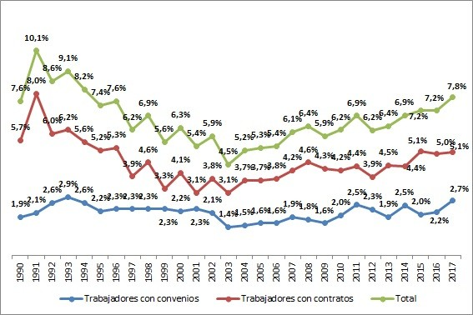
14Sin considerar personal de servicio doméstico.

A. NIVEL NACIONAL A3. BENEFICIOS PACTADOS EN NEGOCIACIONES COLECTIVAS, AÑOS 2006 A 2018

